角焊缝
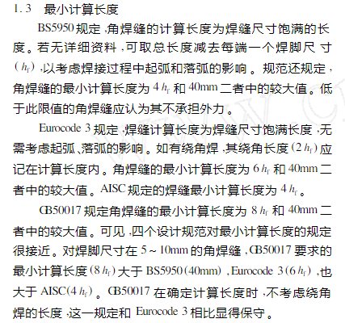
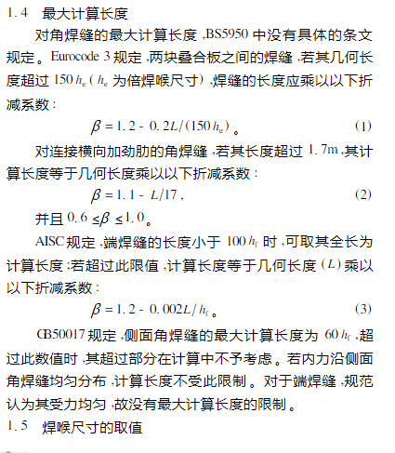
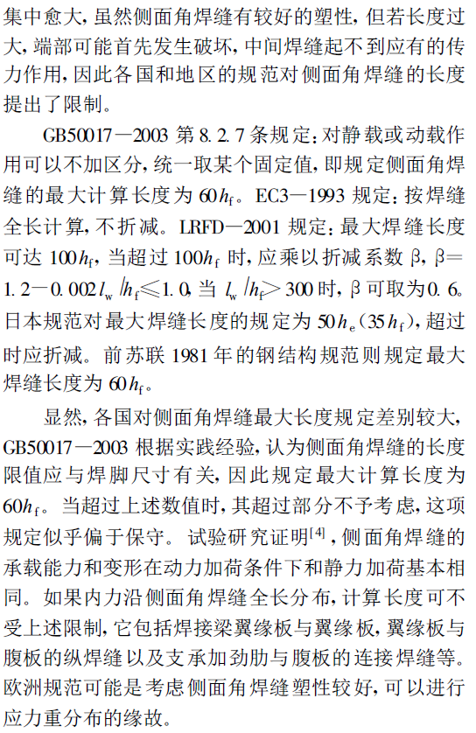
试验变量：角度 |  |  | 试验变量：焊接工艺 |  |  | 试验变量：侧面角焊缝长度
母材 | Q890 |  | 母材 | Q890 |  | 母材 | Q890
熔敷金属 | ER96-G | ER120S-G | 熔敷金属 | ER96-G | ER120S-G | 熔敷金属 | ER96-G | ER120S-G
编号 | 角度 | 名称 | 编号 | 角度 | 名称 | 编号 | 角度 | 名称
1 | 0 | 120-0-1 | 1 | 90 | 120-90-1N | 1 | 0 | 120-0-11
2 |  | 120-0-2 | 2 |  | 120-90-2N | 2 |  | 120-0-22
3 |  | 120-0-3 | 3 |  | 120-90-3N | 3 |  | 120-0-33
4 |  | 120-0-4 | 4 |  | 120-90-4N | 4 |  | 120-0-44
5 |  | 120-0-5 | 5 |  | 120-90-5N | 5 |  | 120-0-55
6 |  | 120-0-6 | 6 |  | 120-90-6N | 6 |  | 120-0-66
7 | 15 | 120-15-1 | 7 | 90 | 120-90-11 | 7 | 0 | 120-0-111
8 |  | 120-15-2 | 8 |  | 120-90-22 | 8 |  | 120-0-222
9 |  | 120-15-3 | 9 |  | 120-90-33 | 9 |  | 120-0-333
10 |  | 120-15-4 | 10 |  | 120-90-44 | 10 |  | 120-0-444
11 |  | 120-15-5 | 11 |  | 120-90-55 | 11 |  | 120-0-555
12 |  | 120-15-6 | 12 |  | 120-90-66 | 12 |  | 120-0-666
13 | 30 | 120-30-1 | 13 | 90 | 120-90-111 | 13 | 0 | 120-0-111
14 |  | 120-30-2 | 14 |  | 120-90-222 | 14 |  | 120-0-222
15 |  | 120-30-3 | 15 |  | 120-90-333 | 15 |  | 120-0-333
16 |  | 120-30-4 | 16 |  | 120-90-444 | 16 |  | 120-0-444
17 |  | 120-30-5 | 17 |  | 120-90-555 | 17 |  | 120-0-555
18 |  | 120-30-6 | 18 |  | 120-90-666 | 18 |  | 120-0-666
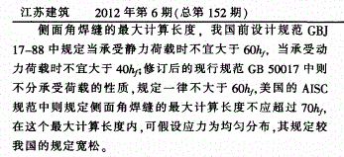
19 | 45D | 120-45D-1
20 |  | 120-45D-2
21 |  | 120-45D-3
22 |  | 120-45D-4
23 |  | 120-45D-5
24 |  | 120-45D-6
25 | 45S | 120-45S-1
26 |  | 120-45S-2
27 |  | 120-45S-3
28 |  | 120-45S-4
29 |  | 120-45S-5
30 |  | 120-45S-6
31 | 60 | 120-60-1
32 |  | 120-60-2
33 |  | 120-60-3
34 |  | 120-60-4
35 |  | 120-60-5
36 |  | 120-60-6
37 | 75 | 120-75-1
38 |  | 120-75-2
39 |  | 120-75-3
40 |  | 120-75-4
41 |  | 120-75-5
42 |  | 120-75-6
43 | 90 | 120-90-1
44 |  | 120-90-2
45 |  | 120-90-3
46 |  | 120-90-4
47 |  | 120-90-5
48 |  | 120-90-6

